Лист1
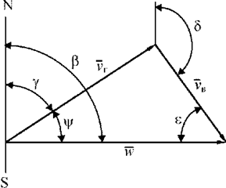

Расчет W по известному расстоянию и времени полета
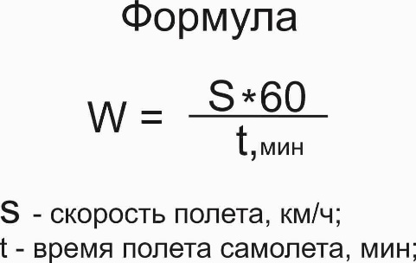

 |  | сайт: aviauslugi.com


Расстояние, км | 300
Время полета, мин | 30
После ввода нажмите ENTER

W(путевая скорость), км/ч | 600.0
О разработчике

